Maquettes
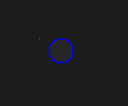
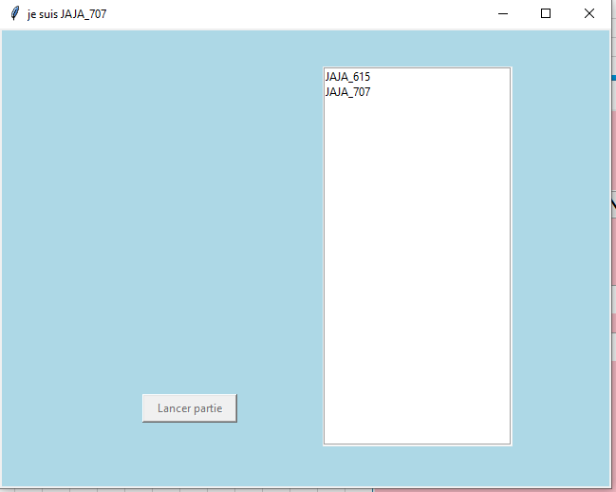
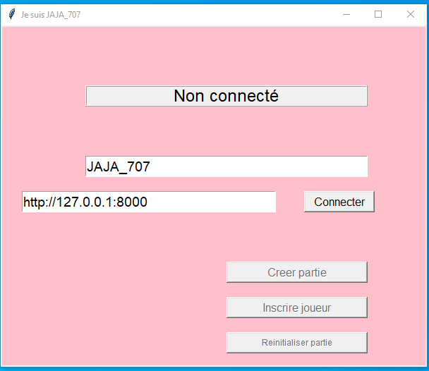
 |  |  | page connection |  |  |  | page joueur(s) connecté |  |  | Maquette des interfaces graphiques
 |  |  |  |  |  |  |  |  |  | Maquette graphique représentant les pages-écrans du logiciel prévu. Cela permet d'identifier des ensembles fonctionnels de widget, offert à l'utilisateur.
 |  |  |  |  |  |  |  |  |  | Regroupement conceptuel, plutôt qu'agencement esthétique, pour l'instant. On parle donc d'ERGONOMIE du logiciel

 |  |  |  |  |  |  |  |  |  |  | Arbre technologique

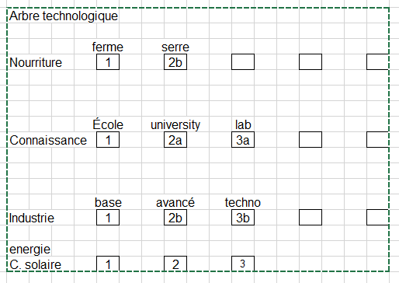

 | espace jeu |  |  |  |  | Menu joueur global (à droite de espace jeu)

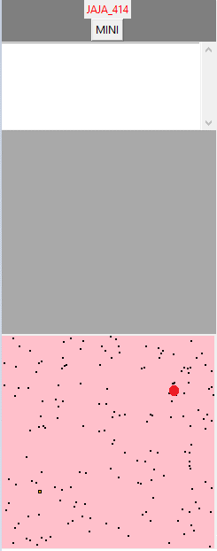

Étoile ID

Explorateur |  |  |  | Cargo |  |  |  | Chasseur

 |  |  |  |  |  |  |  |  | de la couleur du joueur

 | Étoile mère |  |  |  | Étoile quelconque

 |  |  |  |  |  |  |  |  | de la couleur du joueur lorsque possédé

 |  | Trou de ver

